25 離婚率（人口千人当たり）
25 離婚率（人口千人当たり）

 | 時点 2024(R6)年（毎年）
 | 単位 ― |  |  |  |  |  |  |  | 偏差値 |  | 49.5
順位 |  | 都道府県名 |  | 数 値 |  |  | 順位 | 都道府県名 |  | 数 値

 |  | 0 | 全 国 |  | 1.55 | 0.0 | 24 | 0 | 栃 木 |  | 1.50
1 |  | 0 | 沖 縄 |  | 2.24 | 0.0 | 24 | ◎ | 千 葉 |  | 1.50
2 |  | 0 | 大 阪 |  | 1.79 | 0.0 | 24 | 0 | 京 都 |  | 1.50
2 |  | 0 | 福 岡 |  | 1.79 | 0.0 | 24 | 0 | 愛 媛 |  | 1.50
4 |  | 0 | 北海道 |  | 1.76 | 0.0 | 28 | 0 | 埼 玉 |  | 1.49
5 |  | 0 | 宮 崎 |  | 1.74 | 0.0 | 28 | 0 | 鳥 取 |  | 1.49
6 |  | 0 | 和歌山 |  | 1.70 | 0.0 | 28 | 0 | 佐 賀 |  | 1.49
7 |  | 0 | 熊 本 |  | 1.67 | 0.0 | 31 | 0 | 神奈川 |  | 1.48
8 |  | 0 | 高 知 |  | 1.65 | 0.0 | 32 | 0 | 奈 良 |  | 1.47
8 |  | 0 | 鹿児島 |  | 1.65 | 0.0 | 32 | 0 | 徳 島 |  | 1.47
10 |  | 0 | 大 分 |  | 1.63 | 0.0 | 34 | 0 | 静 岡 |  | 1.44
11 |  | 0 | 岡 山 |  | 1.62 | 0.0 | 34 | 0 | 山 口 |  | 1.44
12 |  | 0 | 香 川 |  | 1.60 | 0.0 | 36 | 0 | 宮 城 |  | 1.43
13 |  | 0 | 兵 庫 |  | 1.59 | 0.0 | 37 | 0 | 岐 阜 |  | 1.42
14 |  | 0 | 愛 知 |  | 1.55 | 0.0 | 38 | 0 | 滋 賀 |  | 1.40
15 |  | 0 | 茨 城 |  | 1.54 | 0.0 | 39 | 0 | 長 野 |  | 1.35
15 |  | 0 | 群 馬 |  | 1.54 | 0.0 | 40 | 0 | 島 根 |  | 1.32
15 |  | 0 | 三 重 |  | 1.54 | 0.0 | 41 | 0 | 岩 手 |  | 1.28
15 |  | 0 | 広 島 |  | 1.54 | 0.0 | 42 | 0 | 福 井 |  | 1.27
15 |  | 0 | 長 崎 |  | 1.54 | 0.0 | 43 | 0 | 石 川 |  | 1.26
20 |  | 0 | 東 京 |  | 1.52 | 0.0 | 44 | 0 | 新 潟 |  | 1.19
20 |  | 0 | 山 梨 |  | 1.52 | 0.0 | 45 | 0 | 山 形 |  | 1.18
22 |  | 0 | 青 森 |  | 1.51 | 0.0 | 46 | 0 | 秋 田 |  | 1.17
22 |  | 0 | 福 島 |  | 1.51 | 0.0 | 47 | 0 | 富 山 |  | 1.13
離婚率 （人口千人当たり）
北海道 | 1.76
青 森 | 1.51
岩 手 | 1.28
宮 城 | 1.43
秋 田 | 1.17
山 形 | 1.18
福 島 | 1.51
茨 城 | 1.54
栃 木 | 1.5
群 馬 | 1.54
埼 玉 | 1.49
千 葉 | 1.5
東 京 | 1.52
神奈川 | 1.48
新 潟 | 1.19
富 山 | 1.13
石 川 | 1.26
福 井 | 1.27
山 梨 | 1.52
長 野 | 1.35
岐 阜 | 1.42
静 岡 | 1.44
愛 知 | 1.55
三 重 | 1.54
滋 賀 | 1.4
京 都 | 1.5
大 阪 | 1.79
兵 庫 | 1.59
奈 良 | 1.47
和歌山 | 1.7
鳥 取 | 1.49
島 根 | 1.32
岡 山 | 1.62
広 島 | 1.54
山 口 | 1.44
徳 島 | 1.47
香 川 | 1.6
愛 媛 | 1.5
高 知 | 1.65
福 岡 | 1.79
佐 賀 | 1.49
長 崎 | 1.54
熊 本 | 1.67
大 分 | 1.63
宮 崎 | 1.74
鹿児島 | 1.65
沖 縄 | 2.24

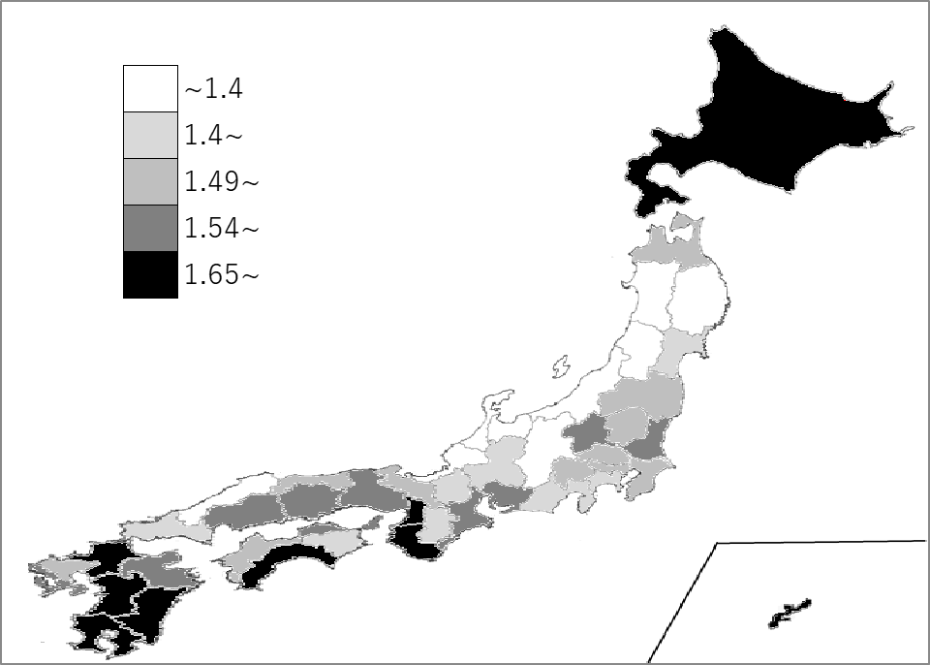
千葉県の推移
令和2年 | 1.5 | 30
令和3年 | 1.47 | 21
令和4年 | 1.41 | 28
令和5年 | 1.5 | 18
令和6年 | 1.5 | 24

《備 考》 ・資料出所 厚生労働省「人口動態統計（確定数）の概況」 ・算出方法 離婚件数÷人口 ・参 考 千葉県の離婚件数は、9,110件で6位。全国は、185,904件。

